Sheet3
序号 | 品名 | 单位 | 数量 | 图片
1 | 沟槽节水器主机 | 台 | 1 | 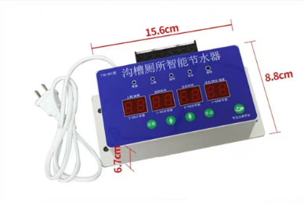
2 | 红外感应探头 | 个 | 1 | 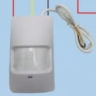
3 | 50电磁阀 | 台 | 2 | 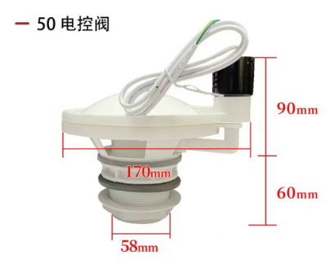
4 | 进水口浮球 | 台 | 7 | 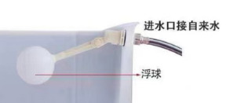
5 | 辅材 | 套 |  | 线槽、电源线、信号线、变径圈、胶带等
6 | 安装调试 |  |  | 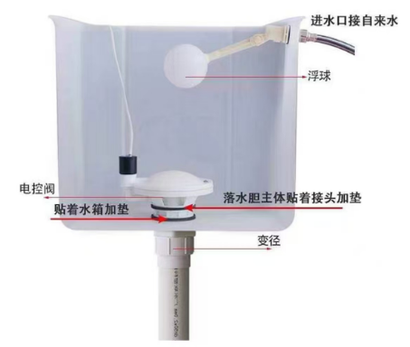
 | 包安装，质保2年

